Лист1
Наименование | Модель | Фото | Цена RUB | Состав (производитель пряжи) | Описание | Цвет | Размер | Наличие | Заказ
Платье | С2876BG |  | 6773 | вискоза - 90%, ПА - 7%, эластан - 2%, метанит - 1% |  | чёрный/серебро | 42 | продано
 |  |  |  |  |  |  | 44 | в наличии
 |  |  |  |  |  |  | 46 | продано
 |  |  |  |  |  |  | 48 | продано
 |  |  |  |  |  |  | 50 | продано
 |  |  |  |  |  |  | 52 | продано
 |  |  |  |  |  |  | 54
Платье | С2877BG | 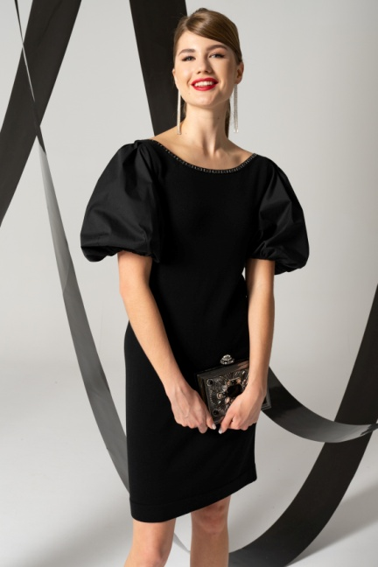 | 6573 | вискоза - 67%, ПАН - 29%, ПЭ - 4%; отделка: хлопок - 63%, ПА - 37% | Длина: 94-101,5 см. Платье женское полуприлегающего силуэта с короткими, 210объёмными текстильными рукавами на подкладке. Вырез горловины лодочкой по переду и v- образный по спинке. | черн/серебро | 42 | в наличии
 |  |  |  |  |  |  | 44 | продано
 |  |  |  |  |  |  | 46 | продано
 |  |  |  |  |  |  | 48 | продано
 |  |  |  |  |  |  | 50 | продано
 |  |  |  |  |  |  | 52 | продано
 |  |  |  |  |  |  | 54
Джемпер | С4348BG | 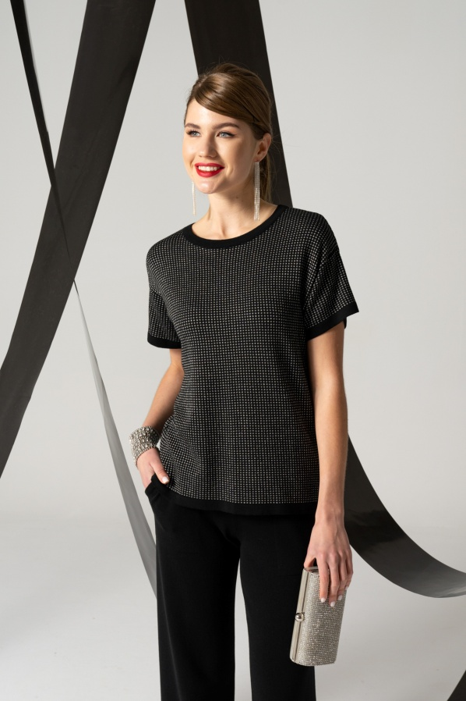 | 4106 | вискоза - 70%, ПАН - 23%, ПЭ - 5%, метанит - 2% | Длина: 52-57 см. Джемпер женский полуприлегающего силуэта. Рукав короткий, со спущенной линией плеча. Вырез горловины- круглый | чёрный/серебро | 42 | в наличии
 |  |  |  |  |  |  | 44 | в наличии
 |  |  |  |  |  |  | 46 | в наличии
 |  |  |  |  |  |  | 48 | продано
 |  |  |  |  |  |  | 50 | продано
 |  |  |  |  |  |  | 52 | продано
 |  |  |  |  |  |  | 54 | продано
Джемпер | С4350BG | 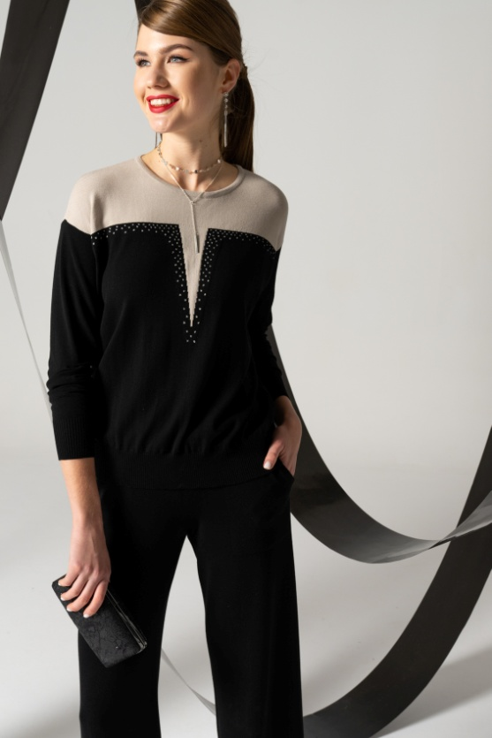 | 4316 | вискоза - 66%, ПЭ - 4%, ПАН - 29%, метанит - 1% | Длина: 55-60 см. Джемпер женский,прямого силуэта . Рукав 3/4, со спущенной линией плеча Вырез горловины круглый | Черный/ св бежевый | 42 | в наличии
 |  |  |  |  |  |  | 44 | продано
 |  |  |  |  |  |  | 46 | продано
 |  |  |  |  |  |  | 48 | продано
 |  |  |  |  |  |  | 50 | продано
 |  |  |  |  |  |  | 52 | в наличии
 |  |  |  |  |  |  | 54
Джемпер | С4351BG |  | 4106 | вискоза - 69%, ПАН - 30%, метанит - 1% | Длина: 55-62 см. Джемпер женский полуприлегающего силуэта со спущенным плечевым поясом. Рукав короткий. Круглый вырез горловины. | Черный/ серебро | 42 | в наличии
 |  |  |  |  |  |  | 44 | продано
 |  |  |  |  |  |  | 46 | в наличии
 |  |  |  |  |  |  | 48 | продано
 |  |  |  |  |  |  | 50 | в наличии
 |  |  |  |  |  |  | 52 | продано
 |  |  |  |  |  |  | 54
Жакет | С4352BG |  | 5135 | вискоза - 70%, ПАН - 23%, ПЭ - 5%, метанит - 2% | Длина: 57-62 см. Жакет женский,прямого силуэта. Рукав длинный, со спущенной линией плеча, с текстильной манжетой,застёгивающийся на 2 пуговицы. Воротник текстильный, отложной По переду имеются накладные карманы. Застёжка на петли пуговицы. | Черный/ серебро | 42 | продано
 |  |  |  |  |  |  | 44 | продано
 |  |  |  |  |  |  | 46 | в наличии
 |  |  |  |  |  |  | 48 | в наличии
 |  |  |  |  |  |  | 50 | продано
 |  |  |  |  |  |  | 52 | в наличии
 |  |  |  |  |  |  | 54
Джемпер | С4355BG |  | 4211 | вискоза - 49%, ПЭ - 30%, ПА - 21% | Длина: 54-62 см. Джемпер женский прямого силуэта. Рукав втачной, короткий. Горловина с фигурным вырезом. | Черный | 42 | продано
 |  |  |  |  |  |  | 44 | в наличии
 |  |  |  |  |  |  | 46 | продано
 |  |  |  |  |  |  | 48 | продано
 |  |  |  |  |  |  | 50 | продано
 |  |  |  |  |  |  | 52 | продано
 |  |  |  |  |  |  | 54
Джемпер | С4356BG |  | 4410 | вискоза - 80%, ПА - 11%, метанит - 9% | Длина: 65-68,5 см. Джемпер женский, свободного силуэта. Рукав длинный, со спущенной линией плеча. Горловина круглая. | жемчуг/чёрный | 42 | продано
 |  |  |  |  |  |  | 44 | в наличии
 |  |  |  |  |  |  | 46 | продано
 |  |  |  |  |  |  | 48 | в наличии
 |  |  |  |  |  |  | 50 | продано
 |  |  |  |  |  |  | 52 | в наличии
 |  |  |  |  |  |  | 54
Джемпер | С4357BG |  | 4410 | Вискоза 80%, мет.полиэстр 9%, ПА 11%. | Длина: 59-64 см. Джемпер женский прямого силуэта. Рукав спущенный, длинный. Горловина v-образная. | Черный/ серебро | 42 | продано
 |  |  |  |  |  |  | 44 | продано
 |  |  |  |  |  |  | 46 | продано
 |  |  |  |  |  |  | 48 | в наличии
 |  |  |  |  |  |  | 50 | в наличии
 |  |  |  |  |  |  | 52 | в наличии
 |  |  |  |  |  |  | 54
Джемпер | С4359BG |  | 4316 | Вискоза 49%, полиэстр стрэйч 30%, полиамид 21%. | Длина: 55,5-59 см. Джемпер прямого силуэта. Рукав втачной длинный. Горловина круглая со стойкой. На спинке застежка на 2 петли-пуговицы. По переду изделия текстильная фигурная вставка (сетка) с вышивкой по контуру и декоративными пришивными бусинами. | Черный | 42 | продано
 |  |  |  |  |  |  | 44 | в наличии
 |  |  |  |  |  |  | 46 | в наличии
 |  |  |  |  |  |  | 48 | в наличии
 |  |  |  |  |  |  | 50 | в наличии
 |  |  |  |  |  |  | 52 | продано
 |  |  |  |  |  |  | 54
Джемпер | С4372BG |  | 4316 | вискоза - 56%, ПАН - 42%, метанит - 2% | Длина: 56-63 см. Джемпер женский прямого силуэта. Рукав короткий, втачной. Горловина круглая. Перед джемпера дополнен печатью. | чёрный/изумруд | 42 | в наличии
 |  |  |  |  |  |  | 44 | в наличии
 |  |  |  |  |  |  | 46 | продано
 |  |  |  |  |  |  | 48 | продано
 |  |  |  |  |  |  | 50 | продано
 |  |  |  |  |  |  | 52 | продано
 |  |  |  |  |  |  | 54 | продано
 |  |  | 4316 |  |  | красный/чёрный | 42 | в наличии
 |  |  |  |  |  |  | 44 | в наличии
 |  |  |  |  |  |  | 46 | в наличии
 |  |  |  |  |  |  | 48 | продано
 |  |  |  |  |  |  | 50 | продано
 |  |  |  |  |  |  | 52 | продано
 |  |  |  |  |  |  | 54 | продано
Джемпер | С4374BG |  | 4211 | Вискоза 80%, мет.полиэстр 9%, ПА 11%. | Длина: 56-61 см. Джемпер женский, прямого силуэта. Рукав втачной, короткий. Горловина V-образная. | Серебро/ черный | 42 | продано
 |  |  |  |  |  |  | 44 | продано
 |  |  |  |  |  |  | 46 | продано
 |  |  |  |  |  |  | 48 | продано
 |  |  |  |  |  |  | 50 | продано
 |  |  |  |  |  |  | 52 | в наличии
 |  |  |  |  |  |  | 54 | продано
 |  |  | 4211 |  |  | Черный/ серебро | 42 | продано
 |  |  |  |  |  |  | 44 | продано
 |  |  |  |  |  |  | 46 | в наличии
 |  |  |  |  |  |  | 48 | продано
 |  |  |  |  |  |  | 50 | в наличии
 |  |  |  |  |  |  | 52 | продано
 |  |  |  |  |  |  | 54 | продано
 |  |  | 4211 |  |  | изумруд/чёрный | 42 | продано
 |  |  |  |  |  |  | 44 | продано
 |  |  |  |  |  |  | 46 | продано
 |  |  |  |  |  |  | 48 | продано
 |  |  |  |  |  |  | 50 | продано
 |  |  |  |  |  |  | 52 | продано
 |  |  |  |  |  |  | 54 | продано
Джемпер | С4375BG |  | 4211 | вискоза - 70%, ПАН - 28%, метанит - 2% | Длина: 54,5-58 см. Джемпер женский,прямого силуэта . Рукав втачной, короткий. Горловина круглая. | Черный/ красный | 42 | в наличии
 |  |  |  |  |  |  | 44 | в наличии
 |  |  |  |  |  |  | 46 | продано
 |  |  |  |  |  |  | 48 | в наличии
 |  |  |  |  |  |  | 50 | продано
 |  |  |  |  |  |  | 52 | в наличии
 |  |  |  |  |  |  | 54
Джемпер | С4377BG |  | 5229 | вискоза - 80%, метанит - 9%, ПА - 11% | Длина: 57-66 см. Джемпер женский,полуприлегающего силуэта. Круглый вырез горловины | Черный/ серебро | 42 | продано
 |  |  |  |  |  |  | 44 | продано
 |  |  |  |  |  |  | 46 | в наличии
 |  |  |  |  |  |  | 48 | в наличии
 |  |  |  |  |  |  | 50 | продано
 |  |  |  |  |  |  | 52 | продано
 |  |  |  |  |  |  | 54
Джемпер | С4378BG |  | 4316 | Вискоза 80%, мет.полиэстр 9%, ПА 11%. |  | Черный/ серебро | 42 | в наличии
 |  |  |  |  |  |  | 44 | продано
 |  |  |  |  |  |  | 46 | продано
 |  |  |  |  |  |  | 48 | продано
 |  |  |  |  |  |  | 50 | продано
 |  |  |  |  |  |  | 52 | продано
 |  |  |  |  |  |  | 54
Жакет | С4380BG | 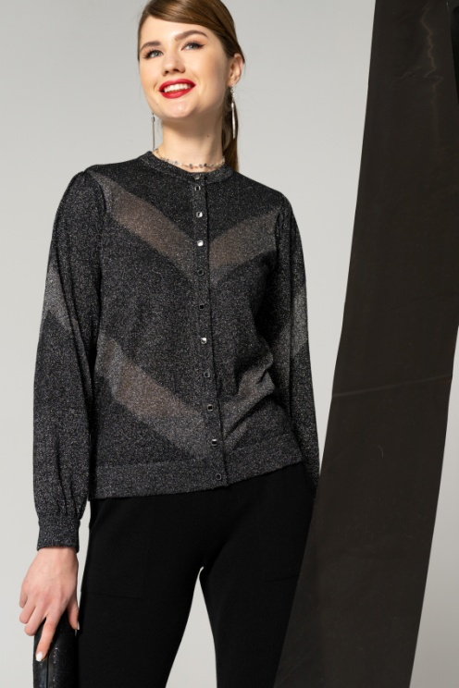 | 4925 | вискоза - 80%, ПА - 11%, метанит - 9% | Длина: 54-57,5 см. Жакет женский, полуприлегающего силуэта. Рукав длинный, низ расширен и собран на манжету. Круглый вырез горловины. Застёжка на петли,пуговицы. | Черный/ серебро | 42 | в наличии
 |  |  |  |  |  |  | 44 | продано
 |  |  |  |  |  |  | 46 | продано
 |  |  |  |  |  |  | 48 | продано
 |  |  |  |  |  |  | 50 | продано
 |  |  |  |  |  |  | 52 | продано
 |  |  |  |  |  |  | 54
Джемпер | С4381BG |  | 4211 | вискоза - 56%, ПАН - 42%, метанит - 2% | Длина: 55-62 см. Джемпер женский,прямого силуэта . Рукав втачной, короткий. Горловина V- обраная. | Черный/ серебро | 42 | в наличии
 |  |  |  |  |  |  | 44 | продано
 |  |  |  |  |  |  | 46 | продано
 |  |  |  |  |  |  | 48 | в наличии
 |  |  |  |  |  |  | 50 | в наличии
 |  |  |  |  |  |  | 52 | в наличии
 |  |  |  |  |  |  | 54
Жакет | С4382BG |  | 6164 | вискоза - 68%, ПАН - 31%, метанит - 1% | Длина: 65-68 см. Жакет женский свободного силуэта. Рукав длинный, со спущенным плечевым поясом. V- образный вырез,обработан отложным воротником . Застёжка на петли пуговицы. По рукаву и бортам имеется декоративный настроченной кант. По переду - накладные карманы. | Черный | 42 | продано
 |  |  |  |  |  |  | 44 | продано
 |  |  |  |  |  |  | 46 | продано
 |  |  |  |  |  |  | 48 | продано
 |  |  |  |  |  |  | 50 | в наличии
 |  |  |  |  |  |  | 52 | в наличии
 |  |  |  |  |  |  | 54
Джемпер | С4384BG | 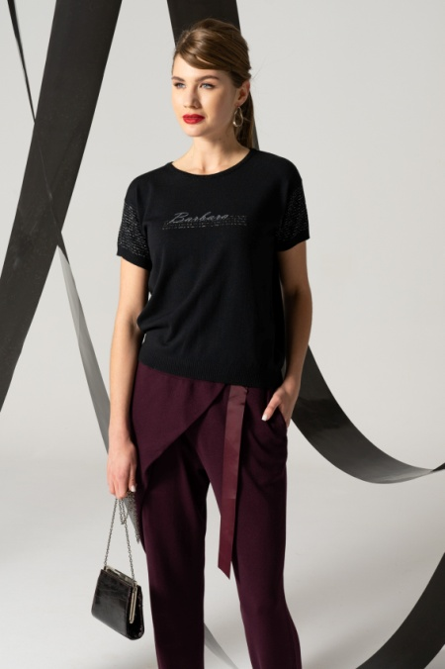 | 4316 | вискоза - 51%, ПА - 13%, ПАН - 35%, метанит - 1% | Длина: 53-61 см. Джемпер женский, свободного силуэта. Рукав короткий, со спущенной линией плеча Вырез горловины круглый. По переду джемпер дополнен печатью. | Черный/ серебро | 42 | продано
 |  |  |  |  |  |  | 44 | в наличии
 |  |  |  |  |  |  | 46 | в наличии
 |  |  |  |  |  |  | 48 | в наличии
 |  |  |  |  |  |  | 50 | продано
 |  |  |  |  |  |  | 52 | в наличии
 |  |  |  |  |  |  | 54
Джемпер | С4385BG |  | 4316 | вискоза - 54%, ПА - 13%, ПАН - 30%, метанит - 3% | Длина: 57-60,5 см. Джемпер женский,свободного силуэта. Рукав 3/4, со спущенной линией плеча. Вырез горловины круглый. | Черный/ серебро | 42 | продано
 |  |  |  |  |  |  | 44 | в наличии
 |  |  |  |  |  |  | 46 | продано
 |  |  |  |  |  |  | 48 | продано
 |  |  |  |  |  |  | 50 | продано
 |  |  |  |  |  |  | 52 | продано
 |  |  |  |  |  |  | 54
Жакет | С4386BG | 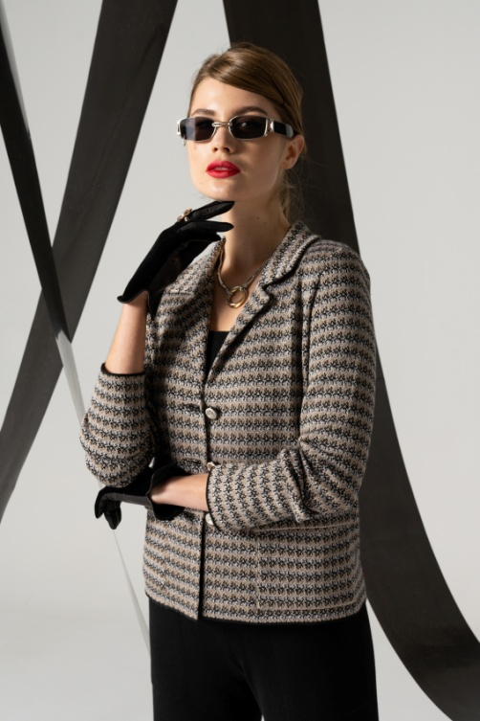 | 5334 | вискоза - 69%, ПА - 12%,ПАН - 13%, метанит - 6% | Длина: 54,5-58,5 см. Жакет женский, прямого силуэта. Рукав длинный, втачной. V- образный вырез,обработан отложным воротником . Застёжка на петли пуговицы. По переду настрочены карманы с клапанами. | черн/серо-беж | 42 | в наличии
 |  |  |  |  |  |  | 44 | в наличии
 |  |  |  |  |  |  | 46 | продано
 |  |  |  |  |  |  | 48 | продано
 |  |  |  |  |  |  | 50 | продано
 |  |  |  |  |  |  | 52 | в наличии
 |  |  |  |  |  |  | 54 | продано
 |  | 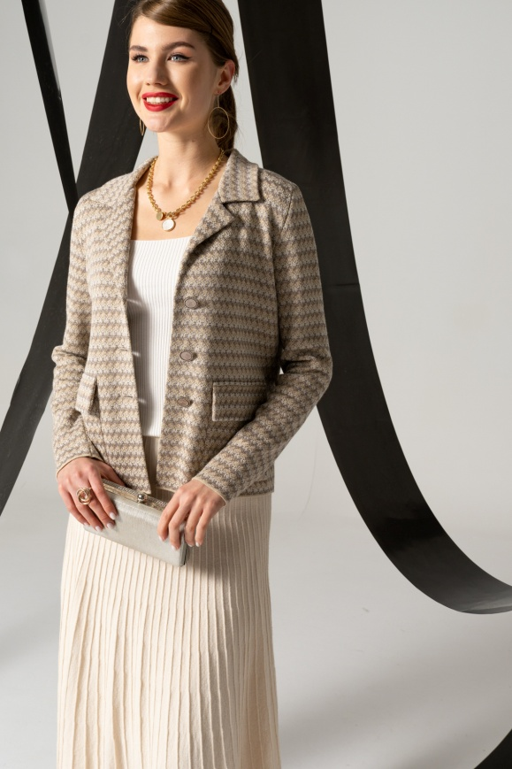 | 5334 |  |  | беж/т.беж | 42 | продано
 |  |  |  |  |  |  | 44 | продано
 |  |  |  |  |  |  | 46 | продано
 |  |  |  |  |  |  | 48 | продано
 |  |  |  |  |  |  | 50 | продано
 |  |  |  |  |  |  | 52 | в наличии
 |  |  |  |  |  |  | 54 | в наличии
Джемпер | С4388BG |  | 4316 | вискоза - 53%, ПАН - 46%, метанит - 1% | Длина: 54-63 см. Джемпер женский,свободного силуэта. Рукав короткий, со спущенной линией плеча. Вырез горловины круглый. Перед джемпера дополнен печатью. | чёрный/серо-беж | 42 | в наличии
 |  |  |  |  |  |  | 44 | продано
 |  |  |  |  |  |  | 46 | продано
 |  |  |  |  |  |  | 48 | продано
 |  |  |  |  |  |  | 50 | продано
 |  |  |  |  |  |  | 52 | продано
 |  |  |  |  |  |  | 54 | продано
 |  |  | 4316 |  |  | красн/серо-беж | 42 | в наличии
 |  |  |  |  |  |  | 44 | продано
 |  |  |  |  |  |  | 46 | продано
 |  |  |  |  |  |  | 48 | продано
 |  |  |  |  |  |  | 50 | в наличии
 |  |  |  |  |  |  | 52 | продано
 |  |  |  |  |  |  | 54 | продано
Джемпер | С4395BG |  | 4316 | вискоза - 89%, ПЭ - 10%, метанит - 1% | Длина: 55-63 см. Джемпер женский, свободного силуэта. Рукав короткий, со спущенной линией плеча. Вырез горловины круглый. Перед джемпера дополнен печатью. | Черный/ серебро | 42 | в наличии
 |  |  |  |  |  |  | 44 | продано
 |  |  |  |  |  |  | 46 | продано
 |  |  |  |  |  |  | 48 | продано
 |  |  |  |  |  |  | 50 | продано
 |  |  |  |  |  |  | 52 | в наличии
 |  |  |  |  |  |  | 54
Джемпер | С4397BG | 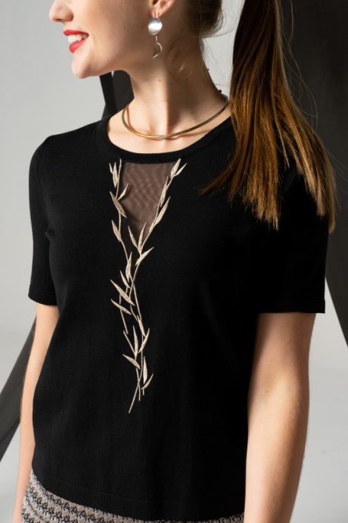 | 4316 | Вискоза 90%, полиэстр 10%. | Длина: 53-62 см. Джемпер женский, прямого силуэта. Рукав втачной, короткий. Вырез горловины круглый. По переду джемпера имеется вышивка. | Черный/ беж | 42 | в наличии
 |  |  |  |  |  |  | 44 | в наличии
 |  |  |  |  |  |  | 46 | продано
 |  |  |  |  |  |  | 48 | продано
 |  |  |  |  |  |  | 50 | продано
 |  |  |  |  |  |  | 52 | продано
 |  |  |  |  |  |  | 54 | продано
 |  |  | 4316 |  |  | чёрный/изумруд | 42 | продано
 |  |  |  |  |  |  | 44 | продано
 |  |  |  |  |  |  | 46 | продано
 |  |  |  |  |  |  | 48 | продано
 |  |  |  |  |  |  | 50 | продано
 |  |  |  |  |  |  | 52 | продано
 |  |  |  |  |  |  | 54 | продано
Джемпер | С4398BG |  | 4211 | вискоза - 49%, ПА - 14%, ПАН - 36%, метанит - 1% | Длина: 54-62 см. Джемпер женский прямого силуэта. Рукав втачной, короткий. В джемпере отложной воротник, застежка-планка, регулируемая декоративной цепочкой. | чёрный/серо-беж | 42 | продано
 |  |  |  |  |  |  | 44 | продано
 |  |  |  |  |  |  | 46 | продано
 |  |  |  |  |  |  | 48 | продано
 |  |  |  |  |  |  | 50 | в наличии
 |  |  |  |  |  |  | 52 | в наличии

Митенки женские | С7029BG |  | 1638 | вискоза - 70%, ПАН - 28%, метанит - 2% |  | Черный/ серебро | One size | в наличии

 |  |  | 1638 |  |  | Черный/ красный | One size | продано

Юбка | С8212BG | 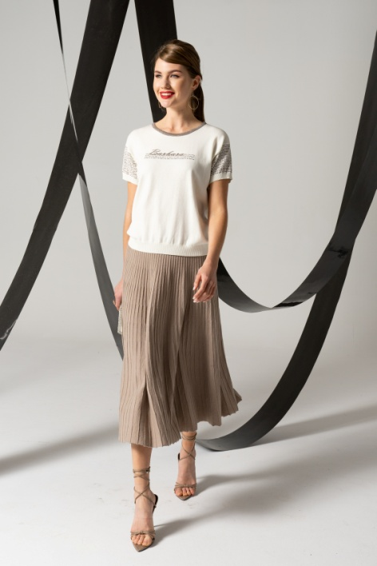 | 3906 | Вискоза 50%, ПЭ 27%, ПА 23%; подкладка; ПЭ 100%. | Длина: 79 см. Юбка женская, расширенная к низу, на подкладке. В притачном поясе - эластичная тесьма. | т.беж | 42 | продано
 |  |  |  |  |  |  | 44 | продано
 |  |  |  |  |  |  | 46 | продано
 |  |  |  |  |  |  | 48 | продано
 |  |  |  |  |  |  | 50 | продано
 |  |  |  |  |  |  | 52 | продано
 |  |  |  |  |  |  | 54 | продано
 |  | 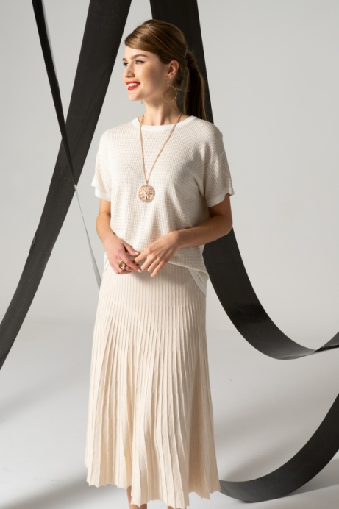 | 3906 |  |  | св.беж | 42 | в наличии
 |  |  |  |  |  |  | 44 | продано
 |  |  |  |  |  |  | 46 | продано
 |  |  |  |  |  |  | 48 | продано
 |  |  |  |  |  |  | 50 | в наличии
 |  |  |  |  |  |  | 52 | продано
 |  |  |  |  |  |  | 54 | продано
Брюки | С8156BG | 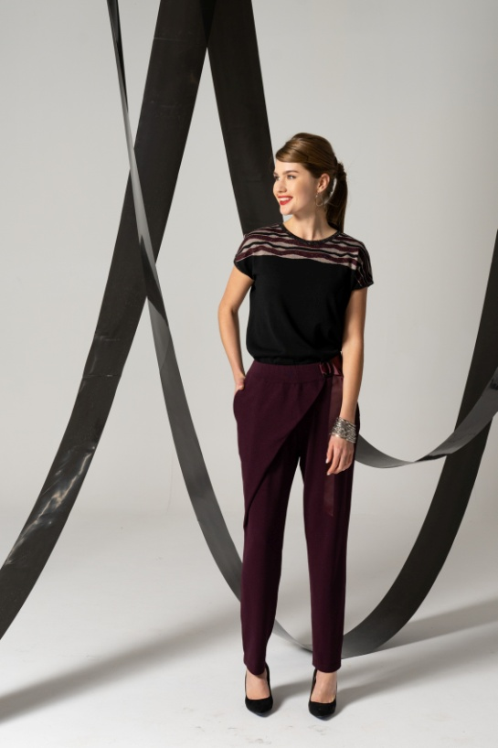 | 3450 | Вискоза 88%, ПЭ 12%. | Брюки женские, зауженные к низу. Брюки с запахом. На поясе - имитация застёжки на пряжку и репсовую ленту. В боковых швах обработаны карманы,также на задних половинках - имитация карманов (листочки). | Бордо | 42 | в наличии
 |  |  |  |  |  |  | 44 | продано
 |  |  |  |  |  |  | 46 | продано
 |  |  |  |  |  |  | 48 | продано
 |  |  |  |  |  |  | 50 | продано
 |  |  |  |  |  |  | 52 | продано
 |  |  |  |  |  |  | 54 | продано
Брюки | С8156BG | 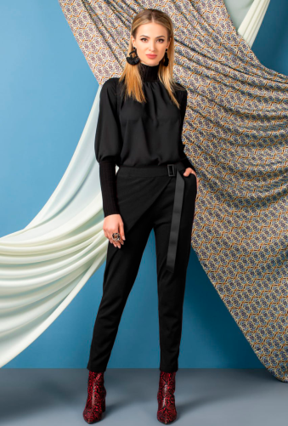 | 3450 | Вискоза 88%, ПЭ 12%. | Брюки женские, зауженные к низу. Брюки с запахом. На поясе - имитация застёжки на пряжку и репсовую ленту. В боковых швах обработаны карманы,также на задних половинках - имитация карманов (листочки). | Чёрный | 42 | в наличии
 |  |  |  |  |  |  | 44 | продано
 |  |  |  |  |  |  | 46 | продано
 |  |  |  |  |  |  | 48 | продано
 |  |  |  |  |  |  | 50 | продано
 |  |  |  |  |  |  | 52 | продано
 |  |  |  |  |  |  | 54 | продано
Юбка | С8251BG | 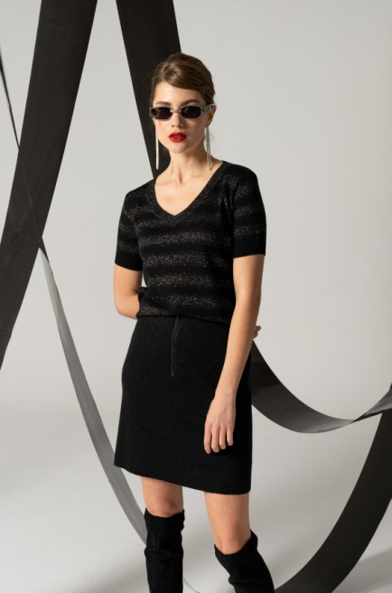 | 5114 | хлопок - 10%, вискоза - 66%, ПАН - 19%, метанит - 5%; подкладка: ПЭ - 100% | Юбка женская, на подкладке, короткая. Пояс с эластичной тесьмой. По переду расположена застёжка на металическую молнию. На заднем полотнище юбки расположены накладные карманы. | чёрный/серебро | 42 | продано
 |  |  |  |  |  |  | 44 | продано
 |  |  |  |  |  |  | 46 | продано
 |  |  |  |  |  |  | 48 | продано
 |  |  |  |  |  |  | 50 | в наличии
 |  |  |  |  |  |  | 52
 |  |  |  |  |  |  | 54
 |  |  | 5114 |  |  | жемчужный | 42 | продано
 |  |  |  |  |  |  | 44 | в наличии
 |  |  |  |  |  |  | 46 | в наличии
 |  |  |  |  |  |  | 48 | в наличии
 |  |  |  |  |  |  | 50 | продано
 |  |  |  |  |  |  | 52
 |  |  |  |  |  |  | 54
Юбка | С8257BG |  | 4211 | вискоза - 69%, ПА - 12%, ПАН - 13%, метанит - 6%; подкладка: ПЭ - 100% | Длина: 66 см. Юбка женская слегка зауженая к низу, средней посадки, на подкладке. Пояс на эластичной тесьме. | чёрный/серо-беж | 42 | в наличии
 |  |  |  |  |  |  | 44 | продано
 |  |  |  |  |  |  | 46 | продано
 |  |  |  |  |  |  | 48 | продано
 |  |  |  |  |  |  | 50 | продано
 |  |  |  |  |  |  | 52 | продано
 |  |  |  |  |  |  | 54 | продано
Юбка | С8257BG | 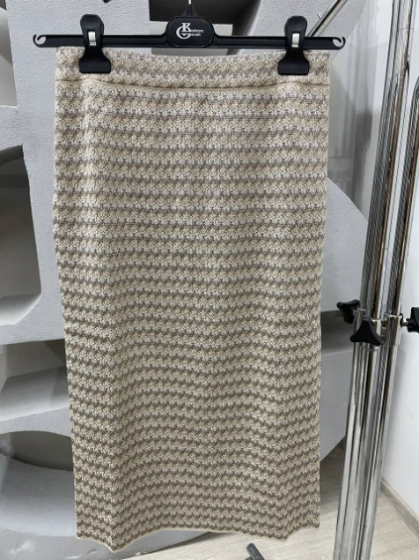 | 4211 | вискоза - 69%, ПА - 12%, ПАН - 13%, метанит - 6%; подкладка: ПЭ - 100% | Длина: 66 см. Юбка женская слегка зауженая к низу, средней посадки, на подкладке. Пояс на эластичной тесьме. | беж/т.беж | 42 | в наличии
 |  |  |  |  |  |  | 44 | продано
 |  |  |  |  |  |  | 46 | в наличии
 |  |  |  |  |  |  | 48 | в наличии
 |  |  |  |  |  |  | 50 | в наличии
 |  |  |  |  |  |  | 52 | продано
 |  |  |  |  |  |  | 54 | в наличии
Юбка | С8260BG |  | 4410 | хлопок - 8%, вискоза - 63%, ПАН - 23%, метанит - 6%; подкладка: ПЭ - 100% | Длина: 70,5-73,5 см. Юбка женская, прямого силуэта, на подкладке. По переду имеется планка вертикальная контрастного цвета, переходящая в шлицу . Дополнительно к юбке прилагается пояс с комбинацией текстиля и вязанной детали. | чёрный/изумруд | 42 | в наличии
 |  |  |  |  |  |  | 44 | продано
 |  |  |  |  |  |  | 46 | продано
 |  |  |  |  |  |  | 48 | продано
 |  |  |  |  |  |  | 50 | продано
 |  |  |  |  |  |  | 52 | продано
 |  |  |  |  |  |  | 54 | продано

